SRI European Equity
SRI EUROPEAN EQUITY

CHARAKTERISTIKA FONDU
STRUKTURA FONDU

2,10% hotovost | 2.10%
9,20% materiály | 9.20%
20,50% finanční služby | 20.50%
11,70% informační technologie | 11.70%
8,20% spotřeba - cyklická | 8.20%
14,60% průmysl | 14.60%
14,70% zdravotnictví | 14.70%
10,50% spotřeba - necyklická | 10.50%
8,40% ostatní | 8.40%
Název fondu: | SRI European Equity

AKCIOVÝ FOND
Investiční manažer: | Sycomore Asset Management
Hodnota fondu: | 276,91 mEUR
Počátek obchodování: | 2007-03-29 |  | vykouzlit někomu úsměv na tváři
Investiční cíl: Cílem fondu je překonat svůj benchmark (kterým je MSCI Europe - Net Total Return Index) a poskytovat dlouhodobé zhodnocení kapitálu. Fond investuje téměř 90 % svých aktiv do akcií společností, které jsou kompatibilní s kritérii ESG. Portfolio manager vybírá ze společností, které mají nejlepší enviromentální, sociální a firemní řízení. Fond může používat finanční nástroje a deriváty pro investiční účely.

POPLATKY GENERALI ČESKÁ POJIŠŤOVNA A.S.*
TOP 10
GENERALI INVESTMENTS LUXEMBOURG SA
Rozdíl mezi nákupním a prodejním kurzem podílových jednotek: | Běžné/jednorázové pojistné: 5 %/0 % Mimořádné pojistné 2% resp. 3 %** | Společnost |  |  | % v portfoliu | Sektor
Částečný odkup: | 0,25 % z odkoupené částky, minimálně však 50 Kč a maximálně 500 Kč | Roche Holding AG-Genusschein |  |  | 3.98 | zdravotnictví
Poplatky za přemístění: | V každém poj. roce 2 zdarma, jinak 0,25 % akt. hodnoty přemístěných jednotek, min. 50 Kč a max. 500 Kč. | ASML Holding NV (ASML NA) |  |  | 3.92 | informační technologie
Poplatky za správu fondu***: | 2 % p.a. | ASTRAZENECA PLC (AZN LN) |  |  | 3.49 | zdravotnictví
* výtah ze sazebníku poplatků k IŽP týkající se fondů, v případě rozdílů platí sazebník poplatků |  | AIR LIQUIDE SA (AI FP) |  |  | 3.30 | materiály
 |  | NESTLE SA-REG (NESN SE) |  |  | 3.11 | spotřeba - cyklická
** závisí na produktu *** náklady za správu fondu jsou započtené v NAV (t.j. v kurzu) |  | BNP PARIBAS (BNP FP) |  |  | 2.93 | finanční služby
KOMENTÁŘ K TRHU
KOMENTÁR TRHU
KOMENTÁŘ TRHU
KOMENTÁŘ TRHU
VÝKONNOST FONDU
 |  | MERCK KGAA (MRK GY) |  |  | 2.01 | zdravotnictví
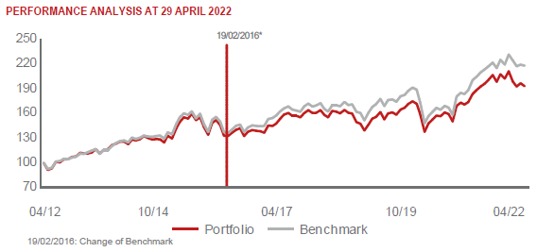 |  | UNILEVER PLC (ULVR LN) |  |  | 1.98 | spotřeba - cyklická
 |  | BUREAU VERITAS SA (BVI FP) |  |  | 1.97 | průmysl
 |  | NESTE OYJ (NESTE FH) |  |  | 1.95 | energie

STATISTIKY
 |  | STD | IR | TE | Rating Morningstar(4) |  | Quartile Morn.
 |  | 13.01% | -1.08% | 3.79% | x |  | x
 |  | (1) Standard Deviation (Směrodatná odchylka): míra rizika, volatilita výkonnosti fondu. (2) Information Ratio (Informační poměr): poměr průměrně dosaženého výnosu oproti odchylce od indexu. (3) Tracking Error: směrodatná odchylka rozdílu výkonnosti fondu

VÝKONNOST (EUR)

 |  | 1 měsíc (%) | YTD (%) |  | 1 rok (%) | od počátku (%)
SRI European Equity (ISIN: LU0145455811) |  | -4.70 | -7.03 |  | -1.48 | 28.22
Benchmark * |  | -0.60 | -5.89 |  | 6.48 | 39.05
Excess Return |  | -4.10 | -1.14 |  | -7.96 | -10.83
Duben 2022
* MSCI Europe - Net Total Return Index
Hodnota investice do podílových fondů může růst, klesat nebo stagnovat podle situace na finančních trzích. Minulé výnosy nejsou zárukou výnosů v budoucnu.

